Estadísticas OAI
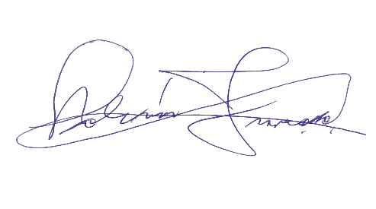

Instituto Geografico Nacional
'José Joaquín Hungría Morell ''

ESTADISTICAS SOLICITUDES RECIBIDAS OAI
Trimestre: Julio- septiembre /2022
Recibidas
 | SOLICITUDES Recibidas | SOLICITUDES Atendidas | SOLICITUDES Pendientes | SOLICITUDES Rechazadas
TOTAL | 3 | 3 | 0 | 0

MEDIO DE SOLICITUD | SOLICITUDES
 | Recibidas | Tramitadas | Atendidas | Pendientes | Rechazadas

Física | 0 | 0 | 0 | 0 | 0
Electrónica | 7 | 7 | 7 | 0 | 0
311 | 0 | 0 | 0 | 0 | 0
Otra | 0 | 0 | 0 | 0 | 0
TOTAL | 7 | 7 | 7 | 0 | 0
Fuente: Oficina de Acceso a la Información Pública (OAI) del IGN-JJHM

